2.Pivot VC
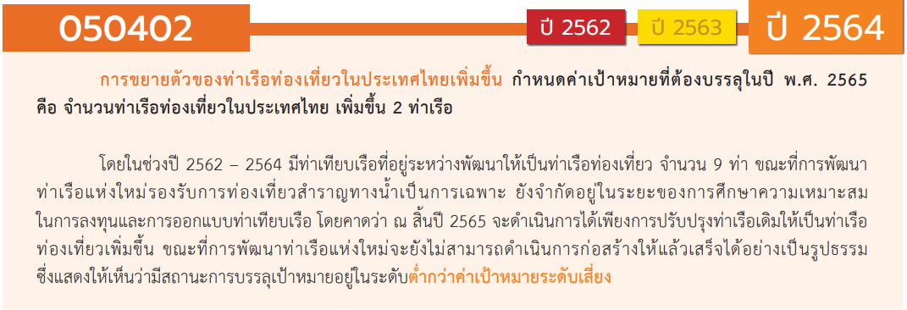
องค์ประกอบ / ปัจจัย | ปีงบประมาณ
 | 2563 | รวมจำนวนโครงการทั้งหมด
050402V01
050402F0101
050402F0102
050402F0103
050402V02
050402F0201
050402F0202
050402V03 | 2 | 2
050402F0301 | 1 | 1
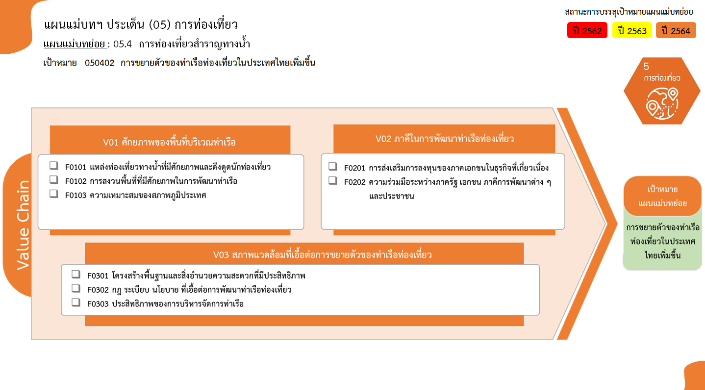
050402F0302
050402F0303 | 1 | 1
รวมจำนวนโครงการทั้งหมด | 2 | 2

0 โครงการ
0 โครงการ
0 โครงการ
0 โครงการ
0 โครงการ

รวม 0 โครงการ
รวม 0 โครงการ

1 โครงการ
0 โครงการ
รวม 2 โครงการ
1 โครงการ

รวมทั้งสิ้น 2 โครงการ

4.รวม
โครงการภายใต้เป้าหมายแผนแม่บทย่อย: 050402 การขยายตัวของท่าเรือท่องเที่ยวในประเทศไทยเพิ่มขึ้น
กรุณา Log in เข้าระบบ eMENSCR ก่อนดำเนินการ Click ที่ link โครงการนั้น ๆ
หมายเหตุ : หากไม่ Login จะไม่สามารถดูรายละเอียดโครงการได้
โครงการที่ปรากฎเป็นโครงการที่ผ่านการอนุมัติจากผู้บริหาร (M7) ของหน่วยงานเท่านั้น (ข้อมูล ณ เดือนมีนาคม 2565)

ชื่อโครงการ / การดำเนินงาน | ปีงบประมาณ | วันที่เริ่มต้นโครงการ | วันที่สิ้นสุดโครงการ | หน่วยงานระดับกองหรือเทียบเท่า | หน่วยงานระดับกรมหรือเทียบเท่า | หน่วยงานระดับกระทรวงหรือเทียบเท่า | ประเภทโครงการ | องค์ประกอบ | ปัจจัย
ปรับปรุงท่าเทียบเรือโดยสารท่องเที่ยวคลองจิหลาด เพื่อรองรับการขยายตัวด้านการท่องเที่ยวอันดามัน | 2563 | ตุลาคม 2562 | กันยายน 2563 | สำนักงานโยธาธิการและผังเมืองจังหวัดกระบี่ | กรมโยธาธิการและผังเมือง | กระทรวงมหาดไทย |  | 050402V03 | 050402F0301
พัฒนาท่าเทียบเรือเพื่อการท่องเที่ยว | 2563 | ตุลาคม 2562 | กันยายน 2563 | สำนักงานการท่องเที่ยวและกีฬาจังหวัดสตูล | สำนักงานปลัดกระทรวงการท่องเที่ยวและกีฬา | กระทรวงการท่องเที่ยวและกีฬา |  | 050402V03 | 050402F0303
 |  |  |  |  |  |  |  | 050402V01 | 050402F0101
 |  |  |  |  |  |  |  | 050402V01 | 050402F0102
 |  |  |  |  |  |  |  | 050402V01 | 050402F0103
 |  |  |  |  |  |  |  | 050402V02 | 050402F0201
 |  |  |  |  |  |  |  | 050402V02 | 050402F0202
 |  |  |  |  |  |  |  | 050402V03 | 050402F0302

